Periodização Macrociclo
↩ Voltar para a aba |  |  | Plano Geral de Treinamento de |  |  |  |  |  |  |  |  | Claudinei Gasparoto
Calendário

Mesociclo |  | 1 | MESOCICLO 1 |  |  |  | 2 | MESOCICLO 2 |  |  |  | 3 | MESOCICLO 3 |  |  |  | 4 | MESOCICLO 4 |  |  |  | 5 | MESOCICLO 5 |  |  |  | 6 | MESOCICLO 6 |  |  |  | 7 | MESOCICLO 7 |  |  |  | 8 | MESOCICLO 8 |  |  |  | 9 | MESOCICLO 9 |  |  |  | 10 | MESOCICLO 10 |  |  |  | 11 | MESOCICLO 11 |  |  |  | 12 | MESOCICLO 12 |  |  |  | 13 | MESOCICLO 13
Microciclo |  | REF | 1 | 2 | 3 | 4 | REF | 5 | 6 | 7 | 8 | REF | 9 | 10 | 11 | 12 | REF | 13 | 14 | 15 | 16 | REF | 17 | 18 | 19 | 20 | REF | 21 | 22 | 23 | 24 | REF | 25 | 26 | 27 | 28 | REF | 29 | 30 | 31 | 32 | REF | 33 | 34 | 35 | 36 | REF | 37 | 38 | 39 | 40 | REF | 41 | 42 | 43 | 44 | REF | 45 | 46 | 47 | 48 | REF | 49 | 50 | 51 | 52
Data |  | X | 2025-06-30 | 2025-07-07 | 2025-07-14 | 2025-07-21 | X | 2025-07-28 | 2025-08-04 | 2025-08-11 | 2025-08-18 | X | 2025-08-25 | 2025-09-01 | 2025-09-08 | 2025-09-15 | X | 2025-09-22 | 2025-09-29 | 2025-10-06 | 2025-10-13 | X | 2025-10-20 | 2025-10-27 | 2025-11-03 | 2025-11-10 | X | 2025-11-17 | 2025-11-24 | 2025-12-01 | 2025-12-08 | X | 2025-12-15 | 2025-12-22 | 2025-12-29 | 2026-01-05 | X | 2026-01-12 | 2026-01-19 | 2026-01-26 | 2026-02-02 | X | 2026-02-09 | 2026-02-16 | 2026-02-23 | 2026-03-02 | X | 2026-03-09 | 2026-03-16 | 2026-03-23 | 2026-03-30 | X | 2026-04-06 | 2026-04-13 | 2026-04-20 | 2026-04-27 | X | 2026-05-04 | 2026-05-11 | 2026-05-18 | 2026-05-25 | X | 2026-06-01 | 2026-06-08 | 2026-06-15 | 2026-06-22
Carga Microciclo |  | X | ORD | ORD | CHO | ORD | X | ORD | ORD | ORD | CHO | X | ORD | ORD | ORD | ORD | X | ORD | ORD | ORD | ORD | X | ORD | ORD | ORD | ORD | X | ORD | ORD | ORD | ORD | X | ORD | ORD | ORD | ORD | X | ORD | ORD | ORD | ORD | X | ORD | ORD | ORD | ORD | X |  |  |  |  | X |  |  |  |  | X |  |  |  |  | X
Objetivo |  | X |  |  |  |  | X |  |  |  |  | X |  |  |  |  | X |  |  |  |  | X | RML |  |  |  | X | RML |  |  |  | X | RML |  |  |  | X | Força |  |  |  | X | Potência |  |  |  | X | RML |  |  |  | X | Maratona SP |  |  |  | X |  |  |  |  | X
Avaliações |  | X |  |  |  |  | X |  |  |  |  | X |  |  |  |  | X |  |  |  |  | X |  |  |  |  | X |  |  |  |  | X |  |  |  |  | X |  |  |  |  | X |  |  |  |  | X |  |  |  |  | X |  |  |  |  | X |  |  |  |  | X
Estímulo Resistido | % Carga TR | X | 75 | 80 | 85 | 70 | X | 80 | 75 | 70 | 75 | X |  |  |  |  | X |  |  |  |  | X |  |  |  |  | X |  |  |  |  | X |  |  |  |  | X |  |  |  |  | X |  |  |  |  | X |  |  |  |  | X |  |  |  |  | X |  |  |  |  | X
 | Zona Rep. | X | 10 | 8 | 6 | 12 | X | 8 | 10 | 12 | 10 | X |  |  |  |  | X |  |  |  |  | X |  |  |  |  | X |  |  |  |  | X |  |  |  |  | X |  |  |  |  | X |  |  |  |  | X |  |  |  |  | X |  |  |  |  | X |  |  |  |  | X
 | Séries Grupo M. | 16 | 16 | 16 | 16 | 16 | 18 | 18 | 18 | 18 | 18 | 20 | 20 | 20 | 20 | 20 | 22 | 22 | 22 | 22 | 22 | 24 | 24 | 24 | 24 | 24 | 26 | 26 | 26 | 26 | 26 | 28 | 28 | 28 | 28 | 28 | 30 | 30 | 30 | 30 | 30 | 32 | 32 | 32 | 32 | 32 | 34 | 34 | 34 | 34 | 34 | 36 | 36 | 36 | 36 | 36 | 38 | 38 | 38 | 38 | 38 | 40 | 40 | 40 | 40 | 40
 | Rep Reserva | X | 2 | 2 | 0 | 2 | X | 2 | 2 | 2 | 0 | X | 2 | 2 | 2 | 2 | X | 2 | 2 | 2 | 2 | X | 2 | 2 | 2 | 2 | X | 2 | 2 | 2 | 2 | X | 2 | 2 | 2 | 2 | X | 2 | 2 | 2 | 2 | X | 2 | 2 | 2 | 2 | X | 2 | 2 | 2 | 2 | X | 2 | 2 | 2 | 2 | X | 2 | 2 | 2 | 2 | X | 2 | 2 | 2 | 2
 | Montagem | X | AS | AS | AS | CGM | X | CGM | CGM | CA | CA | X |  |  |  |  | X |  |  |  |  | X |  |  |  |  | X |  |  |  |  | X |  |  |  |  | X |  |  |  |  | X |  |  |  |  | X |  |  |  |  | X |  |  |  |  | X |  |  |  |  | X
 | Método | X | BS | BS | BS | BS | X | BS | BS | TS | TS | X |  |  |  |  | X |  |  |  |  | X |  |  |  |  | X |  |  |  |  | X |  |  |  |  | X |  |  |  |  | X |  |  |  |  | X |  |  |  |  | X |  |  |  |  | X |  |  |  |  | X
 | Freq. Semanal | X |  |  |  |  | X |  |  |  |  | X |  |  |  |  | X |  |  |  |  | X |  |  |  |  | X |  |  |  |  | X |  |  |  |  | X |  |  |  |  | X |  |  |  |  | X |  |  |  |  | X |  |  |  |  | X |  |  |  |  | X
 | Divisão do Treino | X |  |  |  |  | X |  |  |  |  | X |  |  |  |  | X |  |  |  |  | X |  |  |  |  | X |  |  |  |  | X |  |  |  |  | X |  |  |  |  | X |  |  |  |  | X |  |  |  |  | X |  |  |  |  | X |  |  |  |  | X
 | Obs | X |  |  |  |  | X |  |  |  |  | X |  |  |  |  | X |  |  |  |  | X |  |  |  |  | X |  |  |  |  | X |  |  |  |  | X |  |  |  |  | X |  |  |  |  | X |  |  |  |  | X |  |  |  |  | X |  |  |  |  | X
ESTÍMULO CÍCLICO | VOLUME GERAL MIN |  |  |  |  |  | 0 | 0 | 0 | 0 | 0 | 0 | 0 | 0 | 0 | 0 | 0 | 0 | 0 | 0 | 0 | 0 | 0 | 0 | 0 | 0 | 0 | 0 | 0 | 0 | 0 | 0 | 0 | 0 | 0 | 0 | 0 | 0 | 0 | 0 | 0 | 0 | 0 | 0 | 0 | 0 | 0 | 0 | 0 | 0 | 0 | 0 | 0 | 0 | 0 | 0 | 0 | 0 | 0 | 0 | 0 | 0 | 0 | 0 | 0 | 0
 | VOLUME GERAL KM |  |  |  |  |  | 0 | 0 | 0 | 0 | 0 | 0 | 0 | 0 | 0 | 0 | 0 | 0 | 0 | 0 | 0 | 0 | 0 | 0 | 0 | 0 | 0 | 0 | 0 | 0 | 0 | 0 | 0 | 0 | 0 | 0 | 0 | 0 | 0 | 0 | 0 | 0 | 0 | 0 | 0 | 0 | 0 | 0 | 0 | 0 | 0 | 0 | 0 | 0 | 0 | 0 | 0 | 0 | 0 | 0 | 0 | 0 | 0 | 0 | 0 | 0
 | % Z1 | X | 25 | 25 | 25 | 25 | X | 25 | 25 | 25 | 25 | X | 25 | 25 | 25 | 25 | X | 25 | 25 | 25 | 25 | X | 25 | 25 | 25 | 25 | X | 25 | 25 | 25 | 25 | X | 25 | 25 | 25 | 25 | X | 25 | 25 | 25 | 25 | X | 25 | 25 | 25 | 25 | X | 25 | 25 | 25 | 25 | X | 25 | 25 | 25 | 25 | X | 25 | 25 | 25 | 25 | X | 25 | 25 | 25 | 25
 | % Z2 | X | 40 | 40 | 40 | 40 | X | 40 | 40 | 40 | 40 | X | 40 | 40 | 40 | 40 | X | 40 | 40 | 40 | 40 | X | 40 | 40 | 40 | 40 | X | 40 | 40 | 40 | 40 | X | 40 | 40 | 40 | 40 | X | 40 | 40 | 40 | 40 | X | 40 | 40 | 40 | 40 | X | 40 | 40 | 40 | 40 | X | 40 | 40 | 40 | 40 | X | 40 | 40 | 40 | 40 | X | 40 | 40 | 40 | 40
 | % Z3 | X | 20 | 20 | 20 | 20 | X | 20 | 20 | 20 | 20 | X | 20 | 20 | 20 | 20 | X | 20 | 20 | 20 | 20 | X | 20 | 20 | 20 | 20 | X | 20 | 20 | 20 | 20 | X | 20 | 20 | 20 | 20 | X | 20 | 20 | 20 | 20 | X | 20 | 20 | 20 | 20 | X | 20 | 20 | 20 | 20 | X | 20 | 20 | 20 | 20 | X | 20 | 20 | 20 | 20 | X | 20 | 20 | 20 | 20
 | % Z4 | X | 10 | 10 | 10 | 10 | X | 10 | 10 | 10 | 10 | X | 10 | 10 | 10 | 10 | X | 10 | 10 | 10 | 10 | X | 10 | 10 | 10 | 10 | X | 10 | 10 | 10 | 10 | X | 10 | 10 | 10 | 10 | X | 10 | 10 | 10 | 10 | X | 10 | 10 | 10 | 10 | X | 10 | 10 | 10 | 10 | X | 10 | 10 | 10 | 10 | X | 10 | 10 | 10 | 10 | X | 10 | 10 | 10 | 10
 | % Z5 | X | 5 | 5 | 5 | 5 | X | 5 | 5 | 5 | 5 | X | 5 | 5 | 5 | 5 | X | 5 | 5 | 5 | 5 | X | 5 | 5 | 5 | 5 | X | 5 | 5 | 5 | 5 | X | 5 | 5 | 5 | 5 | X | 5 | 5 | 5 | 5 | X | 5 | 5 | 5 | 5 | X | 5 | 5 | 5 | 5 | X | 5 | 5 | 5 | 5 | X | 5 | 5 | 5 | 5 | X | 5 | 5 | 5 | 5
 | Z1 (min) | X | 0 | 0 | 0 | 0 | X | 0 | 0 | 0 | 0 | X | 0 | 0 | 0 | 0 | X | 0 | 0 | 0 | 0 | X | 0 | 0 | 0 | 0 | X | 0 | 0 | 0 | 0 | X | 0 | 0 | 0 | 0 | X | 0 | 0 | 0 | 0 | X | 0 | 0 | 0 | 0 | X | 0 | 0 | 0 | 0 | X | 0 | 0 | 0 | 0 | X | 0 | 0 | 0 | 0 | X | 0 | 0 | 0 | 0
 | Z2 (min) | X | 0 | 0 | 0 | 0 | X | 0 | 0 | 0 | 0 | X | 0 | 0 | 0 | 0 | X | 0 | 0 | 0 | 0 | X | 0 | 0 | 0 | 0 | X | 0 | 0 | 0 | 0 | X | 0 | 0 | 0 | 0 | X | 0 | 0 | 0 | 0 | X | 0 | 0 | 0 | 0 | X | 0 | 0 | 0 | 0 | X | 0 | 0 | 0 | 0 | X | 0 | 0 | 0 | 0 | X | 0 | 0 | 0 | 0
 | Z3 (min) | X | 0 | 0 | 0 | 0 | X | 0 | 0 | 0 | 0 | X | 0 | 0 | 0 | 0 | X | 0 | 0 | 0 | 0 | X | 0 | 0 | 0 | 0 | X | 0 | 0 | 0 | 0 | X | 0 | 0 | 0 | 0 | X | 0 | 0 | 0 | 0 | X | 0 | 0 | 0 | 0 | X | 0 | 0 | 0 | 0 | X | 0 | 0 | 0 | 0 | X | 0 | 0 | 0 | 0 | X | 0 | 0 | 0 | 0
 | Z4 (min) | X | 0 | 0 | 0 | 0 | X | 0 | 0 | 0 | 0 | X | 0 | 0 | 0 | 0 | X | 0 | 0 | 0 | 0 | X | 0 | 0 | 0 | 0 | X | 0 | 0 | 0 | 0 | X | 0 | 0 | 0 | 0 | X | 0 | 0 | 0 | 0 | X | 0 | 0 | 0 | 0 | X | 0 | 0 | 0 | 0 | X | 0 | 0 | 0 | 0 | X | 0 | 0 | 0 | 0 | X | 0 | 0 | 0 | 0
 | Z5 (min) | X | 0 | 0 | 0 | 0 | X | 0 | 0 | 0 | 0 | X | 0 | 0 | 0 | 0 | X | 0 | 0 | 0 | 0 | X | 0 | 0 | 0 | 0 | X | 0 | 0 | 0 | 0 | X | 0 | 0 | 0 | 0 | X | 0 | 0 | 0 | 0 | X | 0 | 0 | 0 | 0 | X | 0 | 0 | 0 | 0 | X | 0 | 0 | 0 | 0 | X | 0 | 0 | 0 | 0 | X | 0 | 0 | 0 | 0
 | Freq. Semanal | X |  |  |  |  | X |  |  |  |  | X |  |  |  |  | X |  |  |  |  | X |  |  |  |  | X |  |  |  |  | X |  |  |  |  | X |  |  |  |  | X |  |  |  |  | X |  |  |  |  | X |  |  |  |  | X |  |  |  |  | X
 | Obs | X |  |  |  |  | X |  |  |  |  | X |  |  |  |  | X |  |  |  |  | X |  |  |  |  | X |  |  |  |  | X |  |  |  |  | X |  |  |  |  | X |  |  |  |  | X |  |  |  |  | X |  |  |  |  | X |  |  |  |  | X
Nutrição | GE Est/Dia | X | 0 | 0 | 0 | 0 | X | 0 | 0 | 0 | 0 | X | 0 | 0 | 0 | 0 | X | 0 | 0 | 0 | 0 | X | 0 | 0 | 0 | 0 | X | 0 | 0 | 0 | 0 | X | 0 | 0 | 0 | 0 | X | 0 | 0 | 0 | 0 | X | 0 | 0 | 0 | 0 | X | 0 | 0 | 0 | 0 | X | 0 | 0 | 0 | 0 | X | 0 | 0 | 0 | 0 | X | 0 | 0 | 0 | 0
 | Ênfase | X |  |  |  |  | X |  |  |  |  | X |  |  |  |  | X |  |  |  |  | X |  |  |  |  | X |  |  |  |  | X |  |  |  |  | X |  |  |  |  | X |  |  |  |  | X |  |  |  |  | X |  |  |  |  | X |  |  |  |  | X
 | Suplem. | X |  |  |  |  | X |  |  |  |  | X |  |  |  |  | X |  |  |  |  | X |  |  |  |  | X |  |  |  |  | X |  |  |  |  | X |  |  |  |  | X |  |  |  |  | X |  |  |  |  | X |  |  |  |  | X |  |  |  |  | X
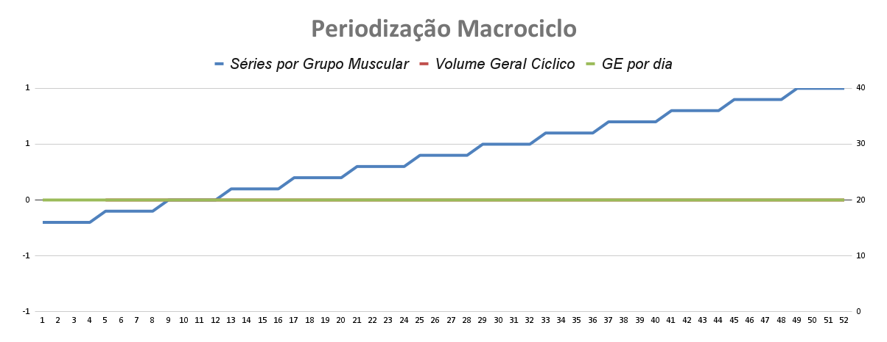
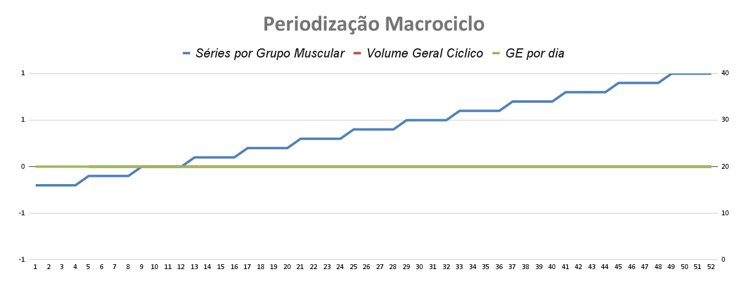
 | Obs | X |  |  |  |  | X |  |  |  |  | X |  |  |  |  | X |  |  |  |  | X |  |  |  |  | X |  |  |  |  | X |  |  |  |  | X |  |  |  |  | X |  |  |  |  | X |  |  |  |  | X |  |  |  |  | X |  |  |  |  | X
| |  | Micro Ciclo | 1 | 2 | 3 | 4 | 5 | 6 | 7 | 8 | 9 | 10 | 11 | 12 | 13 | 14 | 15 | 16 | 17 | 18 | 19 | 20 | 21 | 22 | 23 | 24 | 25 | 26 | 27 | 28 | 29 | 30 | 31 | 32 | 33 | 34 | 35 | 36 | 37 | 38 | 39 | 40 | 41 | 42 | 43 | 44 | 45 | 46 | 47 | 48 | 49 | 50 | 51 | 52
 |  | Séries por Grupo Muscular | 16 | 16 | 16 | 16 | 18 | 18 | 18 | 18 | 20 | 20 | 20 | 20 | 22 | 22 | 22 | 22 | 24 | 24 | 24 | 24 | 26 | 26 | 26 | 26 | 28 | 28 | 28 | 28 | 30 | 30 | 30 | 30 | 32 | 32 | 32 | 32 | 34 | 34 | 34 | 34 | 36 | 36 | 36 | 36 | 38 | 38 | 38 | 38 | 40 | 40 | 40 | 40
 |  | Volume Geral Cíclico |  |  |  |  | 0 | 0 | 0 | 0 | 0 | 0 | 0 | 0 | 0 | 0 | 0 | 0 | 0 | 0 | 0 | 0 | 0 | 0 | 0 | 0 | 0 | 0 | 0 | 0 | 0 | 0 | 0 | 0 | 0 | 0 | 0 | 0 | 0 | 0 | 0 | 0 | 0 | 0 | 0 | 0 | 0 | 0 | 0 | 0 | 0 | 0 | 0 | 0
 |  | GE por dia | 0 | 0 | 0 | 0 | 0 | 0 | 0 | 0 | 0 | 0 | 0 | 0 | 0 | 0 | 0 | 0 | 0 | 0 | 0 | 0 | 0 | 0 | 0 | 0 | 0 | 0 | 0 | 0 | 0 | 0 | 0 | 0 | 0 | 0 | 0 | 0 | 0 | 0 | 0 | 0 | 0 | 0 | 0 | 0 | 0 | 0 | 0 | 0 | 0 | 0 | 0 | 0

Rotina Atualização
 | Notas de Atualização
1 - Backup do arquivo | 2003-02-02 | Correção fórmula aba macrociclo linha 13, rep reserva (add CHO)
2 - Clicar no Botão abaixo | 2004-02-02 | Opções em lista na aba macrociclo - linha 7, Carga micro ciclo
3 - Atualizar dados de Base | 2005-02-02 | Aba Biblioteca com guia de preenchimento de tipo de exercício, Célula C2, D2, E2.
 | 2005-02-02 | Anotações Gerais criação
 | 2006-02-02 | Ajuste Tela calendário fórmula data do microciclo/ Otimização formula de busca macrociclo no cabeçario montagem/Arredondamento casa decimal FC dados de base
 | 2001-03-02 | Correção fórmula aba macrociclo linha 19 e 20, formula progressao de volume ciclico
 | 2002-03-02 | Objetivo do mesociclo e objetivo do aluno na montagem/ formula observações na anotações gerais
 | 2001-04-02 | Otimização da fórmula de cálculo de carga
 | 2002-04-02 | Descrição PSR e PSE
 | 2001-05-02 | Correção proteção de página PSR e PSE
 | 2001-06-02 | Correção da velocidade e pace nos treinos de pista em blocos com intervalo ativo
 | 2002-06-02 | Bloqueador de prescrição para treinos sem macrociclo
 | 2003-06-02 | Correção do bloqueador de prescrição
 | 2003-07-02 | Correção de comando atualização rotina semana 5

 | Ideias
 | Contador repetições para exercício corporal
 | Multiplicador de carga da sessão

Reconfigurar as Semanas

